Hoja1
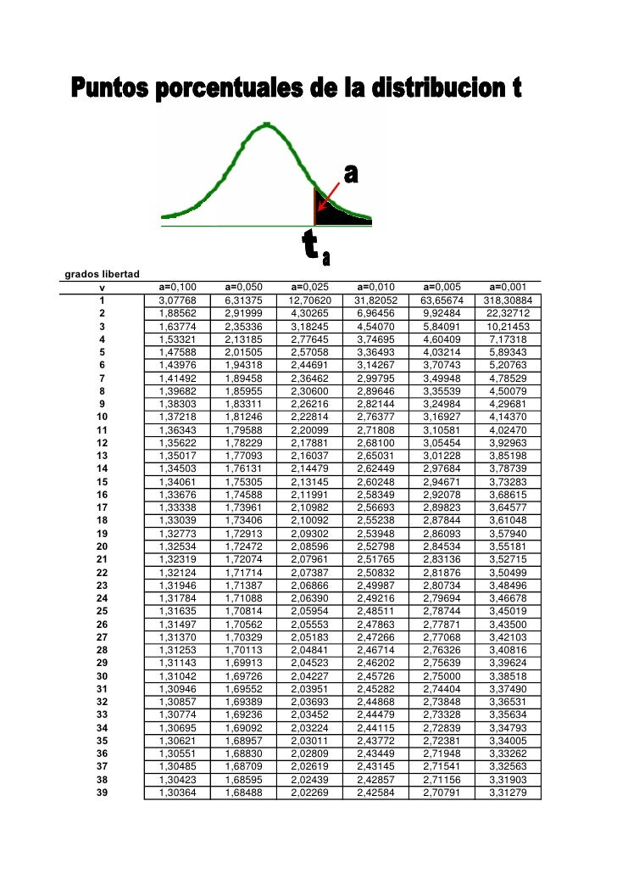
20 cultivos de maiz atacados por plaga de pulgón de cogollo y mosquito verde, se procede a aplicar un control biologico
con : Chrysopa es uno de los depredadores de plagas más utilizados en el Manejo Integrado de Plagas

Cultivos | Maiz atacado por plaga (antes) | Maiz sano (despues) | Diferencia
1 | 3.55 | 4.56 | 1.01
2 | 3.02 | 4.32 | 1.3
3 | 3.2 | 4.25 | 1.05
4 | 4.88 | 4.67 | -0.21 | Prueba t para medias de dos muestras emparejadas
5 | 2.56 | 4.33 | 1.77
6 | 3.45 | 5 | 1.55 |  | Maiz atacado por plaga (antes) | Maiz sano (despues)
7 | 1.2 | 4.98 | 3.78 | Media | 3.816 | 4.8205
8 | 3.02 | 5.45 | 2.43 | Varianza | 1.5836884211 | 0.46963657895 | 1.2584468289
9 | 2.25 | 5.54 | 3.29 | Observaciones | 20 | 20
10 | 6 | 5.28 | -0.72 | Coeficiente de correlación de Pearson | -0.018965123852
11 | 4.45 | 3.56 | -0.89 | Diferencia hipotética de las medias | 0
12 | 4 | 3.85 | -0.15 | Grados de libertad | 19
13 | 5.12 | 5.01 | -0.11 | Estadístico t | -3.1103121661
14 | 4.67 | 4.68 | 0.01 | P(T<=t) una cola | 0.0028805627156 | P>0,001 No hay diferencias significativas entre los dos promedios
15 | 4.32 | 4.23 | -0.09 | Valor crítico de t (una cola) | 3.579400149
16 | 5.67 | 5.82 | 0.15 | P(T<=t) dos colas | 0.0057611254311
17 | 2.4 | 5.2 | 2.8 | Valor crítico de t (dos colas) | 3.8834058526 | P>0,001
18 | 3.05 | 6.24 | 3.19
19 | 4.23 | 4.12 | -0.11
20 | 5.28 | 5.32 | 0.04
Promedio | 3.816 | 4.8205 | 1.0045
Suma | 76.32 | 96.41 | 20.09
Desviación | 1.2584468289 | 0.6853 | 1.4443118012
t calculada |  |  | 3.1103121661
t Tabla |  |  | 3.5794
t = x dif / (s dif / √n)

 | H0= | El promedio del crecimieto y desarrollo del cultivo de maiz en Ton/ha atacado con plagas y el cultivo ya sano fueron iguales. El control biologico no tuvo efecto en el tratamiento.
 | Ha= | El promedio del crecimiento y desarrollo de los cultivos en Ton/ha incide de acuerdo al maiz ya tratado con un control biológico.

 | R// Como la t calculada fue 3,11<3,57 a la t por tabla la hipotesis es nula, por lo tanto el control biologico no tuvo efecto en el tratamiento.

